Feuil1
Cas de test | Résultat attendu | Résultat constaté | Bugs
Lorsque j'accède à l'application, je vois que le menu correspond aux spécifications | Le menu est conforme | 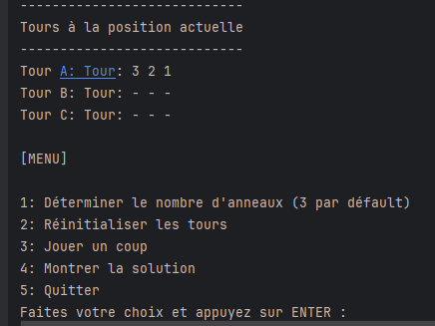
Le nombre d'anneau par défaut est de 3 | Au lancement de l'application, le nombre d'anneaux est bien de 3
En tant qu'utilisateur, je peux choisir le nombre d'anneaux | Le nombre d'anneaux affiché correspond à mon choix | 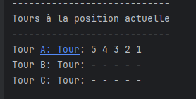
En tant qu'utilisateur, je peux revenir au menu principal lors du choix du nombre d'anneaux en entrant "0" | Je reviens au menu principal
En tant qu'utilisateur, le système m'avertit si j'entre une donnée erronée lors du choix du nombre d'anneaux (autre que 0-9) | 1. Le menu principal est réaffiché 2. Un message m'indique que le nombre est incorrect |  | Le code accepte seulement le premier charactère, entrer 34 n'affichera pas de message d'erreur, mais il ramènera l'utilisateur au menu
En tant qu'utilisateur, j'effectue un déplacement manuel | 1. Le déplacement s'effectue sans problèmes 2. La console affiche le déplacement 3. La console affiche la représentation visuelle adéquate des tours d'Hanoï
En tant qu'utilisateur, j'effectue un déplacement illégal | La console affiche une message d'erreur pertinent
En tant qu'utilisateur, je peux réinitialiser les tours | Le jeu revient à la configuration de départ selon le nombre d'anneaux choisis | 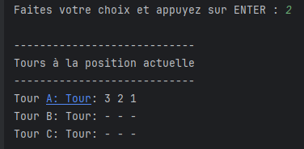
En tant qu'utilisateur, je peux demander la solution | La console affiche la solution | 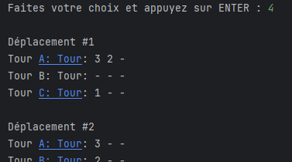 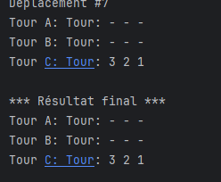
En tant qu'utilisateur, je peux quitter le jeu | L'application se ferme | 